상품제안서
밍크 망토 학생 담요 학교 독서실 사무실 캠핑 개별 OPP 애니멀 캐릭터 극세사 무릎 담요 | 상품코드: F27991

 |  |  |  |  |  |  | 02-412-0044 | www.easy1.co.kr
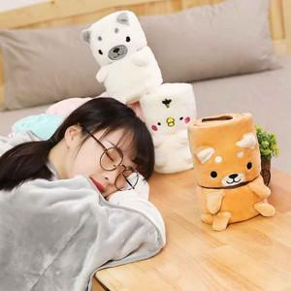

【상세/제작정보】

【인쇄/포장옵션】 | / 포장불가능

【공급단가】 | 수량 | 100~ | 300~ | 500~ | 1,000~ | 3,000~
*VAT별도 | 단가 | 3,750원 | 3,690원 | 3,600원 | 3,510원 | 3,450원

【상품 URL】 | http://www.easy1.co.kr/src/goods_detail.php?gdno=27991

